Sheet1
Linh kiện | SL
LM7805 | 1
ADC0804 | 1
ADC0808 | 1
Tụ 150pF | 1
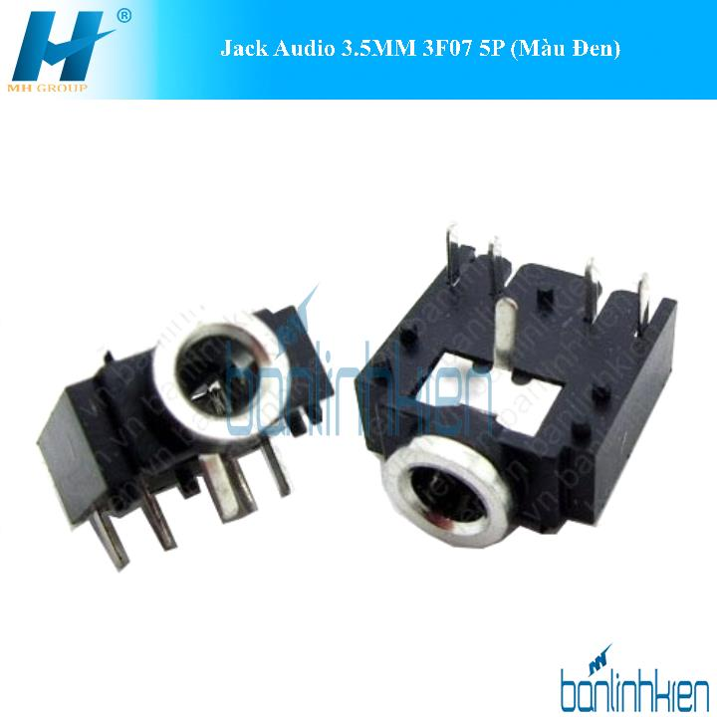
 | 1

Phíp đồng A4 | 1
Muối ăn mòn
Trở 91

